상품제안서
친환경 씨앗연필 5본입 SET | 상품코드: S04657

 |  |  |  |  |  |  | 02-713-8555 | www.synergygift.co.kr
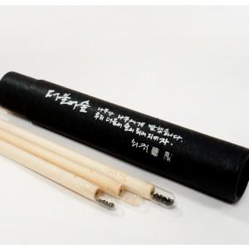 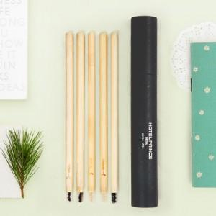

【상세/제작정보】 | *원통케이스 실크1도 (70원) * 연필실크인쇄가능 (100원) * 1,000개 미만 제작시 연필실크비용(50,000원) *3개입/5개입/10개입 씨앗연필로 변경 가능 *씨앗연필, 씨앗색연필 선택 가능합니다.

【인쇄/포장옵션】 | 실크 / 원통케이스

【공급단가】 | 수량 | 1,000~ | 2,000~ | 3,000~ | 5,000~ | 10,000~
*VAT별도 | 단가 | 4,410원 | 4,250원 | 4,090원 | 3,920원 | 3,830원

【상품 URL】 | https://www.synergygift.co.kr:443/src/goods_detail.php?gdno=1430

